상품제안서
제브라 블렌2+S | 상품코드: S28215

 |  |  |  |  |  |  | 02-713-8555 | www.synergygift.co.kr
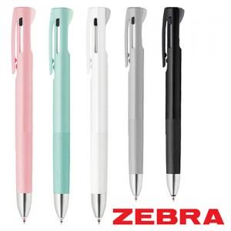

【상세/제작정보】

【인쇄/포장옵션】 | 실크 / 포장불가능

【공급단가】 | 수량 | 100~ | 500~ | 1,000~ | 3,000~ | 5,000~
*VAT별도 | 0.5 | 4,380원 | 4,140원 | 3,940원 | 3,840원 | 3,770원
 | 0.7 | 4,380원 | 4,140원 | 3,940원 | 3,840원 | 3,770원

【상품 URL】 | https://www.synergygift.co.kr:443/src/goods_detail.php?gdno=28215

